Лист1
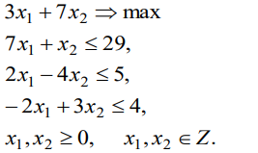
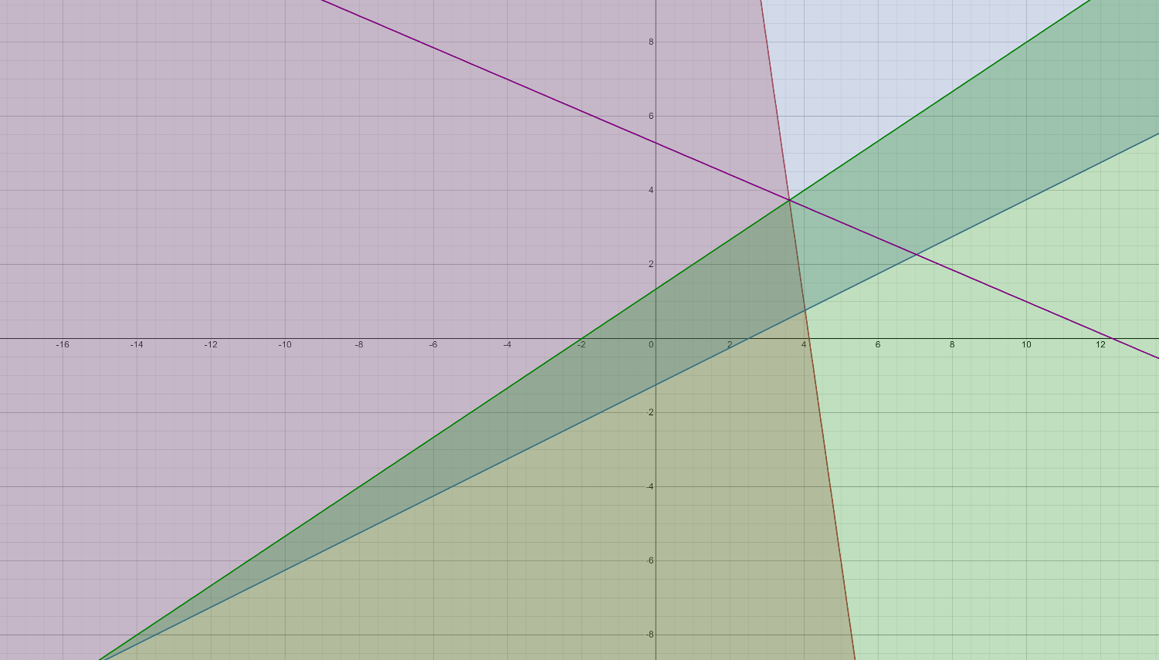
 |  | 3 | 7 | 0 | 0 | 0
C | План | P1 | P2 | P3 | P4 | P5
P3 | 29 | 7 | 1 | 1 | 0 | 0 | 29
P4 | 5 | 2 | -4 | 0 | 1 | 0 | -1.25
P5 | 4 | -2 | 3 | 0 | 0 | 1 | 1.3333333333
F(X0) |  | -3 | -7 | 0 | 0 | 0

C | План | P1 | P2 | P3 | P4 | P5
p3 | 27.666666667 | 7.6666666667 | 0 | 1 | 0 | -0.33333333333 | 3.6086956522
p4 | 10.333333333 | -0.66666666667 | 0 | 0 | 1 | 1.3333333333 | -15.5
p2 | 1.3333333333 | -0.66666666667 | 1 | 0 | 0 | 0.33333333333 | -2
F(X0) | 9.3333333333 | -7.6666666667 | 0 | 0 | 0 | 2.3333333333 |  |  | max=37

C | План | P1 | P2 | P3 | P4 | P5 |  |  | y | x
p1 | 3.6086956522 | 1 | 0 | 0.13043478261 | 0 | -0.04347826087 |  |  | 3.74 | 3.62
p4 | 12.739130435 | 0 | 0 | 0.086956521739 | 1 | 1.3043478261
p2 | 3.7391304348 | 0 | 1 | 0.086956521739 | 0 | 0.30434782609
F(X0) | 37 | 0 | 0 | 1 | 0 | 2

C | План | P1 | P2 | P3 | P4 | P5 | P6
p1 | 3.6086956522 | 1 | 0 | 0.13043478261 | 0 | -0.04347826087 | 0 | -83
p4 | 12.739130435 | 0 | 0 | 0.086956521739 | 1 | 1.3043478261 | 0 | 9.7666666667
p2 | 3.7391304348 | 0 | 1 | 0.086956521739 | 0 | 0.30434782609 | 0 | 12.285714286
p5 | -0.73913 | 0 | 0 | -0.086956521739 | 0 | -0.30435 | 1
F(X0) | -37 | 0 | 0 | -1 | 0 | -2 | 0
 |  |  |  |  |  |  |  |  | C | План | P1 | P2 | P3 | P4 | P5 | P6
 |  |  |  |  |  |  |  |  | p1 | 3.714284898 | 1 | 0 | 0.14285705413 | 0 | 0 | -0.14285612246
C | План | P1 | P2 | P3 | P4 | P5 | P6 |  | p4 | 9.571453061 | 0 | 0 | -0.2857116238 | 1 | 0 | 4.2856836737
p1 | 3.6086956522 | 1 | 0 | 0.13043478261 | 0 | -0.04347826087 | 0 |  | p2 | 3.0000057142 | 0 | 1 | 6.2111357592E-07 | 0 | 0 | 0.99999285719
p4 | 12.739130435 | 0 | 0 | 0.086956521739 | 1 | 1.3043478261 | 0 |  | p7 | 2.4285526532 | 0 | 0 | 0.28571224491 | 0 | 1 | -3.2856908165
p2 | 3.7391304348 | 0 | 1 | 0.086956521739 | 0 | 0.30434782609 | 0 |  |  | 120.30652828 | 3.714284898 | 1 | -2.1224321106 | 9.571453061 | 1 | 52.285361635
p5 | -0.73913 | 0 | 0 | -0.086956521739 | 0 | -0.30435 | 1
 | -37 | 0 | 0 | -1 | 0 | -2 | 0
θ |  | - | - | 11.5 | - | 6.571381633 | -

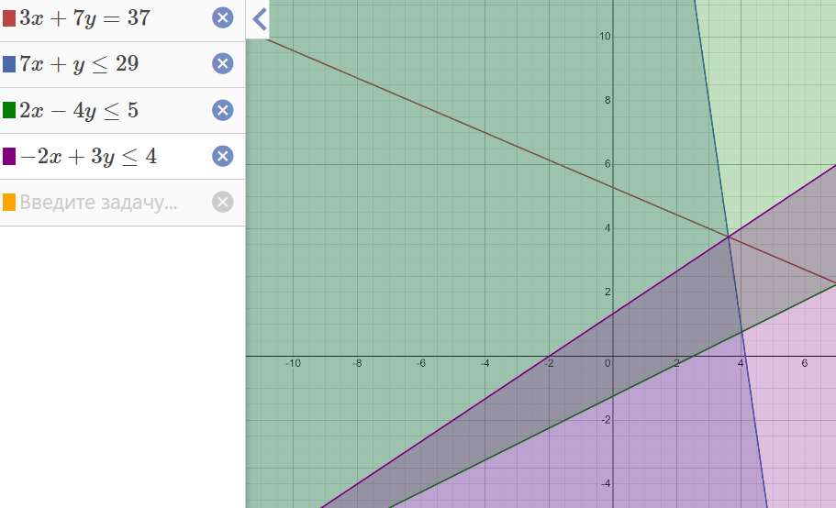
C | План | P1 | P2 | P3 | P4 | P5 | P6
p1 | 3.71 | 1.00 | 0.00 | 0.14 | 0.00 | 0.00 | -0.14
p4 | 9.57 | 0.00 | 0.00 | -0.29 | 1.00 | 0.00 | 4.29
p2 | 3.00 | 0.00 | 1.00 | 0.00 | 0.00 | 0.00 | 1.00
p5 | 2.4285526532 | 0 | 0 | 0.28571224491 | 0 | 1 | -3.2856908165
F(X0) | 32.142857143 | 0 | 0 | 0.42857142857 | 0 | 0 | 6.5714285714

C | План | P1 | P2 | P3 | P4 | P5 | P6 | P7
p1 | 3.71 | 1.00 | 0.00 | 0.14 | 0.00 | 0.00 | -0.14 | 0
p4 | 9.57 | 0.00 | 0.00 | -0.29 | 1.00 | 0.00 | 4.29 | 0
p2 | 3.00 | 0.00 | 1.00 | 0.00 | 0.00 | 0.00 | 1.00 | 0
p5 | 2.43 | 0.00 | 0.00 | 0.29 | 0.00 | 1.00 | -3.29 | 0
p7 | -0.71428571429 | 0 | 0 | -0.14285714286 | 0 | 0 | -0.85714285714 | 1
F(X0) | 32.14 | 0.00 | 0.00 | 0.43 | 0.00 | 0.00 | 6.57 | 0

C | План | P1 | P2 | P3 | P4 | P5 | P6 | P7
p1 | 3 | 1 | 0 | 0 | 0 | 0 | -1 | 1
p4 | 11 | 0 | 0 | 0 | 1 | 0 | 6 | -2
p2 | 2.9999968944 | 0 | 1 | 0 | 0 | 0 | 0.99999627332 | 0
p5 | 1 | 0 | 0 | 0 | 0 | 1 | -5 | 2
p7 | 5 | 0 | 0 | 1 | 0 | 0 | 6 | -7
 | 30 | 0 | 0 | 0 | 0 | 0 | 4 | 3

